Лист1
ID | Модуль | Проверка | Ожидаемый результат | Статус | Комментарий | Скриншот
CL-1 | Навигация | Загрузка главной страницы https://www.demoblaze.com | Главная страница загрузилась, видны меню и категории | Pass | Сайт загружается быстро (1.28 с), но есть оптимизации: - Слишком много запросов (34) - Большой объем данных (2.2 MB),
CL-2 | Интерфейс | Отображение меню | все пункты отображаются : Home, Contact, About Us, Cart, Log in, Sign up | Pass | Все пункты отображаются корректно
CL-3 | Интерфейс | Отображение меню слева | все пункты отображаются корректно: Phones, Laptops, Monitors | Pass | Все пункты отображаются корректно | 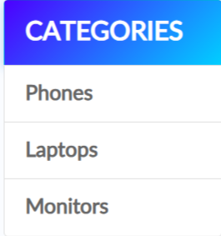
CL-4 | Интерфейс | Отображение карточек товара | Карточки товаров отобраэаются верно. Видны картинки, цена, описание и название | Pass | Отображается корреткно | 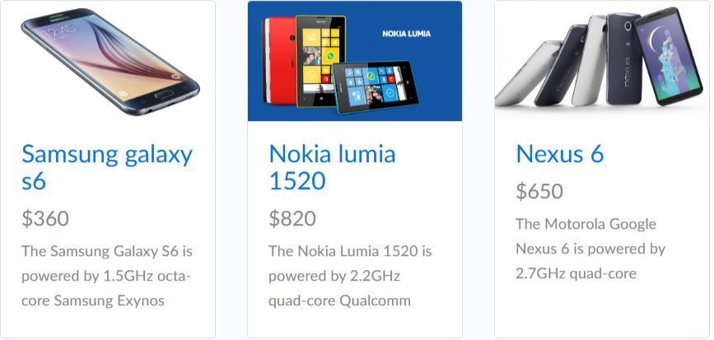
CL-5 | Интерфейс | Категория "Phones" | Нажать "Phones" | Pass | Отображаются 7 телефонов | C:\Users\777\Desktop\demoblaze отчеты\2026-06-23_22-55-12.png
CL-6 | Интерфейс | Категория "Laptops" | Нажать "Laptops" | Pass | Отображаются 6 ноутбуков | C:\Users\777\Desktop\demoblaze отчеты\2026-06-23_23-02-09.png
CL-7 | Интерфейс | Категория "Monitors" | Нажать "Monitors" | Pass | Отображается 2 монитора | C:\Users\777\Desktop\demoblaze отчеты\2026-06-23_23-07-15.png
CL-8 | Интерфейс | Кнопка About Us | Нажать About Us | Pass | Окно открывается. Кнопка Close работает. | C:\Users\777\Desktop\demoblaze отчеты\2026-06-23_23-12-02.png
CL-9 | Интерфейс | Кнопка Contact | Нажать на Contact | Pass | Окно открывается. Кнопки Close работает и Send message работают . | C:\Users\777\Desktop\demoblaze отчеты\2026-06-23_23-15-53.png
CL-10 | Интерфейс | Кнопка "Sign up" | Нажать "Sign up" | Pass | Модальное окно открывается. | C:\Users\777\Desktop\demoblaze отчеты\2026-06-23_23-24-22.png
CL-11 | Интерфейс | Поля ввода | Проверить наличие полей: Username, Password | Pass | Поля присутствуют | C:\Users\777\Desktop\demoblaze отчеты\signupdemoblaze.png
CL-12 | Функционал | Регистрация через UI (до активации) | Активировать регистрацию через консоль. Проверить регистрацию, нажав кнопку Sign up и ввести валидные данные в поля | Failed | Ничего не происходит, высвечивает окно с ошибкой | C:\Users\777\Desktop\demoblaze отчеты\2026-06-23_23-24-22.png
CL-13 | Функционал | Регистрация через UI (после активации) | Проверить регистрацию, нажав кнопку Sign up и ввести валидные данные в поля | Pass | Регистрация прошла успешно
CL-14 | Функционал | Регистрация через API | Пользователь создан | Pass | Регистрация прошла успешно
CL-15 | Функционал | Регистрация с пустыми полями (UI) | Ошибка валидации | Pass | Пустые поля не проходят
CL-16 | Функционал | Регистрация с пустыми полями (API),Отправить POST /signup с username="" password="" | HTTP 400/ ошибка | Failed | HTTP 500 Internal Server Error, сервер упал | C:\Users\777\Desktop\demoblaze отчеты\500.png
CL-17 | Функционал | Отправить сообщение в Contact с пустыми полями | Не отправляется, высвечивается окно с ошибкой | Failed | Сообщение отправляется | C:\Users\777\Desktop\demoblaze отчеты\2026-06-24_12-58-45.png
CL-18 | Функционал | Отправить сообщение в Contact с валидными полями | отправляется сообщение | Pass | Сообщение отправляется | C:\Users\777\Desktop\demoblaze отчеты\2026-06-24_12-58-45.png
CL-19 | Функционал | Отправить с ошибкой в указанной почте | Не отправляется, высвечивается окно с ошибкой | Failed | Сообщение отправляется | C:\Users\777\Desktop\demoblaze отчеты\2026-06-24_12-58-45.png
CL-20 | Функционал | Регистрация с валидным логином и паролем | 200 ОК | Pass | 200 ок | C:\Users\777\Desktop\demoblaze отчеты\2026-06-24_13-19-45.png
CL-21 | Функционал | Регистрация с существующим логином | "errorMessage": "This user already exist." | Pass | "errorMessage": "This user already exist." | C:\Users\777\Desktop\demoblaze отчеты\2026-06-24_13-22-10.png
CL-22 | Функционал | Регистрация только username пустой | Ошибка введите username | Failed | 500Internal Server Error, сервер упал | C:\Users\777\Desktop\demoblaze отчеты\2026-06-24_13-26-49.png
CL-23 | Функционал | регистрация только password пустой | ошибка введите password, HTTP 400, | Failed | "errorMessage": "This user already exist." | C:\Users\777\Desktop\demoblaze отчеты\2026-06-24_13-29-58.png
CL-24 | Функционал | Регистрация только пробелы | HTTP 400, ошибка | Failed | "errorMessage": "This user already exist." | C:\Users\777\Desktop\demoblaze отчеты\2026-06-24_13-32-14.png
CL-25 | Функционал | Регистрация очень длинный username | HTTP 400, ошибка | Pass | HTTP 400, ошибка | C:\Users\777\Desktop\demoblaze отчеты\2026-06-24_13-40-35.png
CL-26 | Функционал | Регистрация с спецсимволами (SQL) | Экранирование / блокировка | Failed | 200 ок | C:\Users\777\Desktop\demoblaze отчеты\2026-06-24_13-42-45.png
CL-27 | Функционал | регистрация с спецсимволами (XSS) | Экранирование / блокировка | Failed | "errorMessage": "This user already exist." | C:\Users\777\Desktop\demoblaze отчеты\2026-06-24_14-09-22.png

